Sheet1
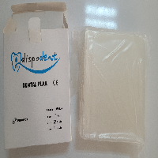
BAĞLAYICI TARİFE BİLGİSİ DETAY BİLGİSİ
 | BTB Numarasi: | TR340000230083
 | Gtip No: | 392010890000
 | Ge?erlilik Bsg.Tarihi: | 23/05/2023
 | Siniflandirmanin Gerek?esi:
 | GENEL YORUM KURALLARININ 1 VE 6 INCI MADDELERİ, 39.20 TARİFE POZİSYONU AÇIKLAMA NOTLARI, İSTANBUL LABORATUVAR MÜDÜRLÜĞÜNCE TANZİM EDİLMİŞ 3423BTB0264/10.02.2023 SAYI TARİHLİ ANALİZ RAPORU
 | Esyanin Tanimi:
 | DENTAL PLAK YAPIMINDA KULLANILAN, ETİLEN VİNİL ASETAT KOPOLİMERİNDEN (EVA) MAMUL, ISITILARAK ŞEKİL VERİLEN 13X13 CM EBATLARINDA, 2 MM KALINLIĞINDA, PERAKENDE SATIŞA HAZIR HALDE SUNULMUŞ GÖZENEKLİ OLMAYAN LEVHA

